Início
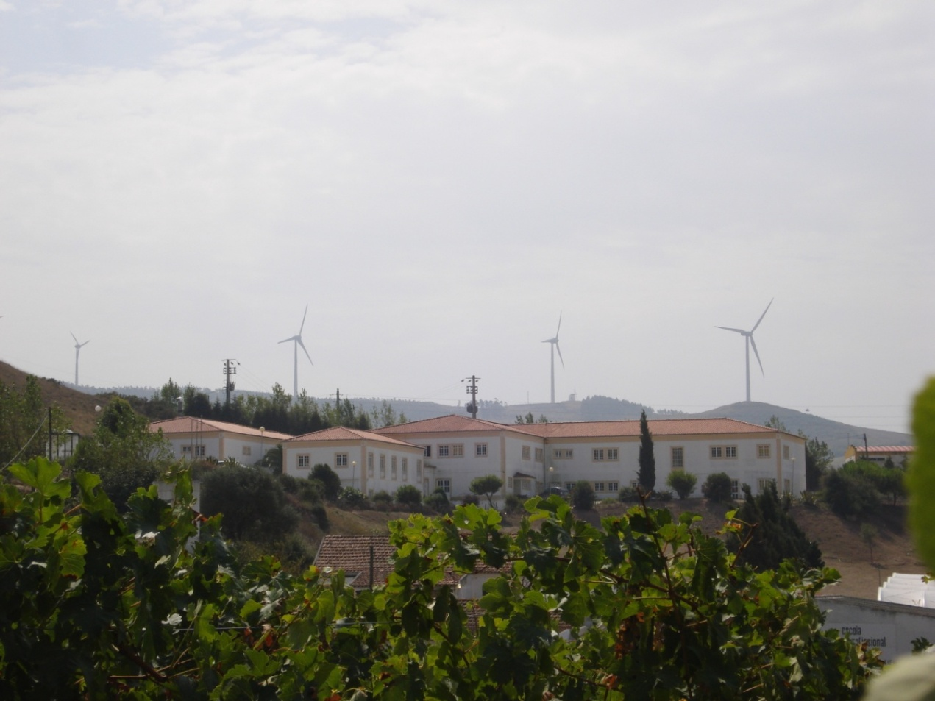

Pegada
Carbónica

Com o presente trabalho pretende-se calcular as emissões de Dióxido de Carbono associadas à realidade da nossa escola.

Mobilidade
Visitas de Estudo
Instruções: Os dados são introduzidos nas células a verde claro. As células a verde escuro contêm fórmulas, logo são preenchidas automaticamente.

Identificação
Identificação
Electricidade
Gás

Pode clicar em cima de cada caixa para abrir a folha correspondente e preencher os campos com os seus dados.

Área Verde
Pegada

Identificação
Total de
população

 |  |  | Instruções: Os dados são introduzidos nas células a verde claro. As células a verde escuro contêm fórmulas, logo são preenchidas automaticamente.

Nº de Alunos:

Nº de Professores:

Nº de Funcionários: | Total de População: | 0

Seguinte
Anterior

Mobilidade
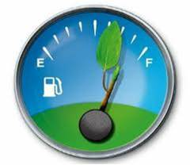
Transportes

 |  |  |  |  |  |  | Instruções: Os dados são introduzidos nas células a verde claro. As células a verde escuro contêm fórmulas, logo são preenchidas automaticamente.

 |  | Nº de Km's/Dia | Nº Km´s/Ano |  | Emissão de CO2

A pé ou de bicicleta: |  |  | 0 |  | 0 | kg de CO2 / ano

Moto: | Até 125 cc |  | 0 |  | 0

 | Entre 125 cc e 500 cc |  | 0 |  | 0

 | Mais de 500 cc |  | 0 |  | 0

Carro: | Gasolina (máxima cilindrada 1,4): |  | 0 |  | 0 | kg de CO2 / ano

 | Gasolina (cilindrada entre 1,4 e 2,1): |  | 0 |  | 0 | kg de CO2 / ano

 | Gasolina (cilindrada acima de 2,1): |  | 0 |  | 0 | kg de CO2 / ano

 | Diesel (máxima cilindrada 2,0): |  | 0 |  | 0 | kg de CO2 / ano

 | Diesel (cilindrada acima de 2,0): |  | 0 |  | 0 | kg de CO2 / ano

 | GPL |  | 0 |  | 0 | kg de CO2 / ano

Autocarro: |  |  | 0 |  | 0 | kg de CO2 / ano

Comboio: |  |  | 0 |  | 0 | kg de CO2 / ano

 |  |  |  | Total: | 0 | kg de CO2 / ano

Anterior
Início
Seguinte

Visitas de Estudo
Transportes

 | Nº Km´s/Ano | Emissão de CO2

Autocarro: |  | 0 | kg de CO2 / ano

Anterior
Início
Seguinte

Electricidade
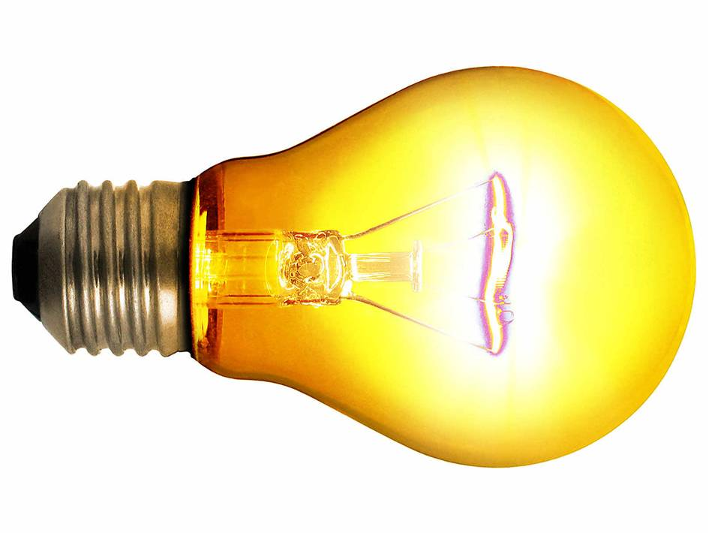
Electricidade

 |  |  |  |  | Instruções: Os dados são introduzidos nas células a verde claro. As células a verde escuro contêm fórmulas, logo são preenchidas automaticamente.

 | Consumo médio / dia (em KWh) | Consumo médio / ano (em KWh) |  | Emissão de CO2

Electricidade: |  |  | 0 | 0 | kg de CO2 / ano

Anterior
Início
Seguinte

Gás
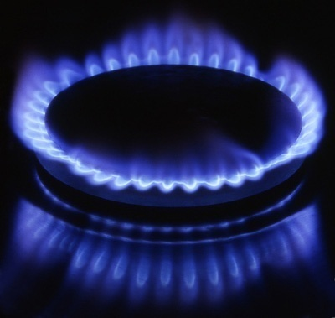
Gás

 |  |  |  |  |  |  | Instruções: Os dados são introduzidos nas células a verde claro. As células a verde escuro contêm fórmulas, logo são preenchidas automaticamente.

 | Consumo médio / dia |  | Consumo médio / ano |  |  | Emissão de CO2

Gás Natural: |  | em m3 |  | 0 |  | 0 | kg de CO2 / ano

Gás Butano: |  | em Kg |  | 0 |  | 0 | kg de CO2 / ano

Gás Propano: |  | em Kg |  | 0 |  | 0 | kg de CO2 / ano

 |  |  |  |  | Total: | 0 | kg de CO2 / ano

Anterior
Início
Seguinte

Área verde
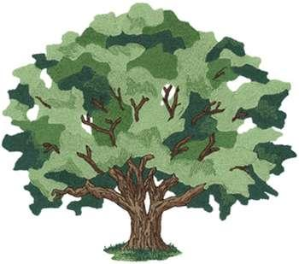
Área Verde

 |  |  |  |  | Instruções: Os dados são introduzidos nas células a verde claro. As células a verde escuro contêm fórmulas, logo são preenchidas automaticamente.

 |  | Redução de dióxido de carbono

Espaços Verdes: | Hectares |  | 0 | kg

Anterior
Início
Seguinte

Pegada Carbónica
Pegada Carbónica

Total de emissões de CO2 da escola: | 0 | kg de CO2 / ano

Média de emissões de CO2 por pessoa: | #DIV/0! | kg de CO2 / ano

Início

